EVIDENCIAS
 | TECNOLOGICO DE ESTUDIOS SUPERIORES DE VILLLA GUERRERO |  | FECHA REVISION
 | ISC | DANIELA MENDEZ RAIZ | REPORTE | 1
 | RESIDENCIA PROFESIONAL
 | FECHA | 2025-09-17

SEMANA 1
EVIDENCIAS
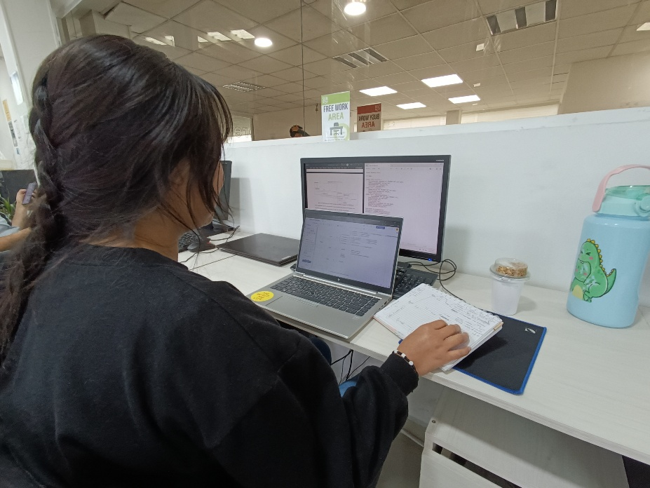 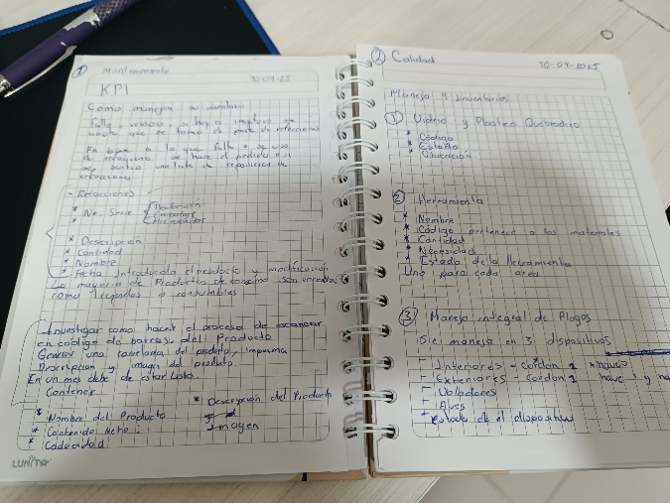 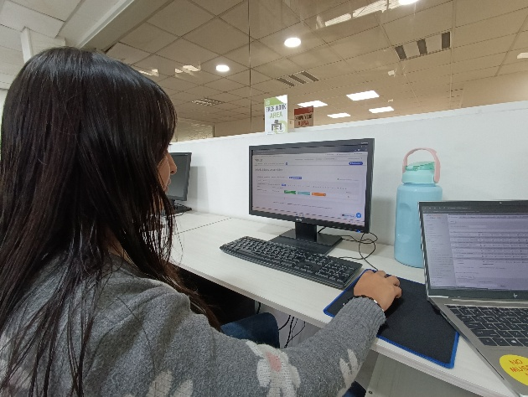 SEMANA 1

ASESOR INTERNO: |  |  |  | ASESOR EXTERNO:

